상품제안서
네모엠버 하드케이스 구급파우치 세트 | 상품코드: S47452

 |  |  |  |  |  |  | 02-713-8555 | www.synergygift.co.kr
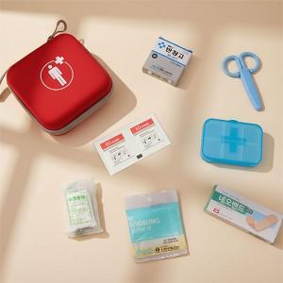 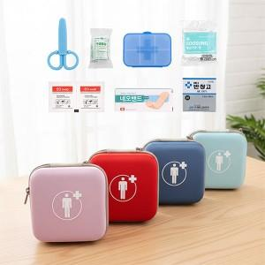 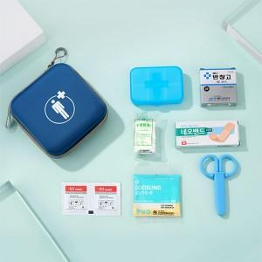

【상세/제작정보】 | <p><span style="font-size: 14pt;">※&nbsp;</span><span style="font-size: 14pt;">구성품 모두 색상랜덤이며, 구성품 종류는 재고 상황에 따라 변경될 수 있습니다.</span></p>

【인쇄/포장옵션】 | 실크, 컬러필름전사 / 포장지포장

【공급단가】 | 수량 | 30~ | 100~ | 300~ | 1,000~ | 3,000~
*VAT별도 | 단가 | 7,300원 | 6,900원 | 6,650원 | 6,350원 | 6,250원

【상품 URL】 | https://www.synergygift.co.kr:443/src/goods_detail.php?gdno=47452

